关系图
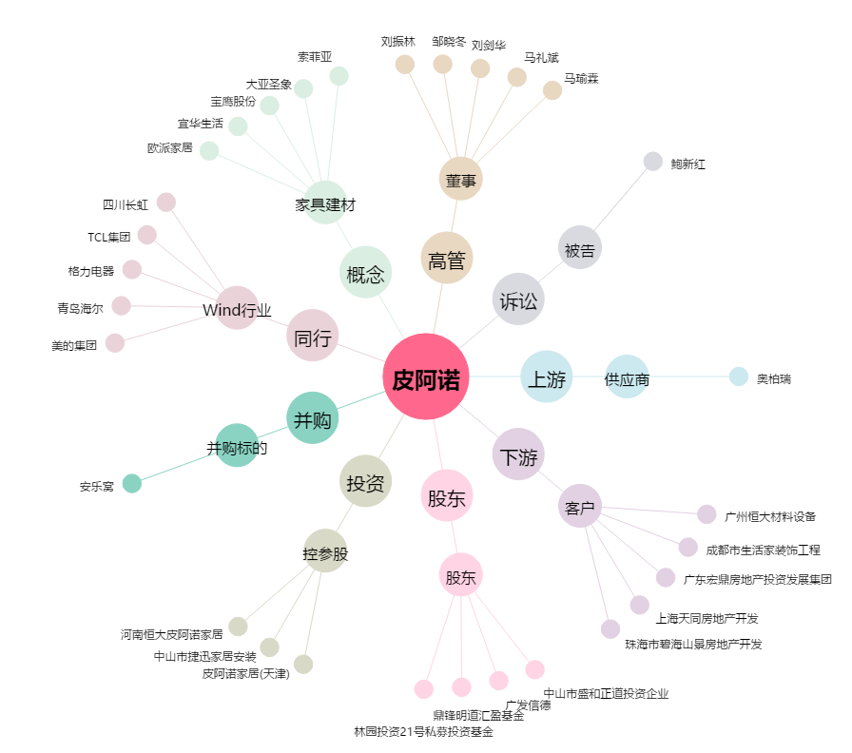
皮阿诺[002853.SZ] - 关系概览图

